Аркуш1
 | SD2128 | SD2516
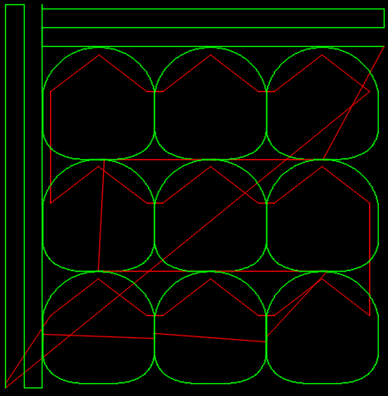 Backplot УП | <img src="https://texmpo.github.io/texmpo/blog/img/lori%20sd2128.svg"> | 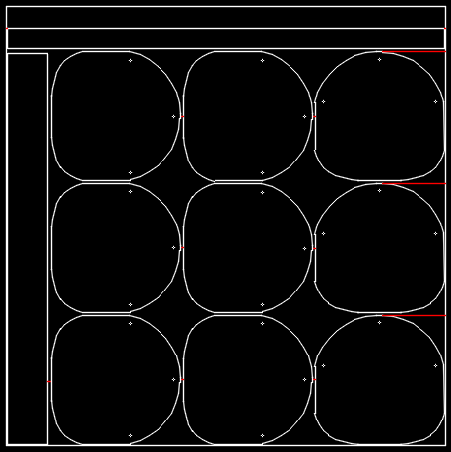 <img src="https://texmpo.github.io/texmpo/blog/img/lori%20sd2516.svg">
Продолжительность цикла обработки при g01=100% | 5:20:00 | 7:55:00
Продолжительность цикла обработки при g01=150% | 4:06:00 | -
Количество обрабатываемых листов в цикле | 1 | 8
Деталей за цикл | 9 | 72
Деталей в час | 101 (при G01=100%) | 546
(время между циклами не учитывалось) | 132 (при G01=150%) | -

